상품제안서
칼라오바록 특대형데스크매트 장패드 칼라900*400mm3T | 상품코드: F25696

 |  |  |  |  |  |  | 02-412-0044 | www.easy1.co.kr
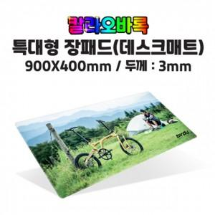

【상세/제작정보】

【인쇄/포장옵션】 | / 포장불가능

【공급단가】 | 수량 | 100~ | 300~ | 500~ | 1,000~ | 3,000~
*VAT별도 | 단가 | 8,620원 | 8,480원 | 8,280원 | 8,070원 | 7,930원

【상품 URL】 | https://easy1.co.kr:443/src/goods_detail.php?gdno=25696

